상품제안서
도킹액정형 고속충전 아이패스트워치 10000mAh 보조배터리(워치공용충전) | 상품코드: F30041

 |  |  |  |  |  |  | 02-412-0044 | www.easy1.co.kr
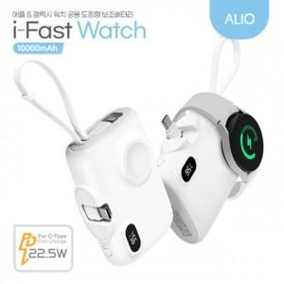

【상세/제작정보】 | <p>** 100개 미만 레이저- 60000원별도</p><p>** 100개 미만 풀컬러- 60000뤈별도</p>

【인쇄/포장옵션】 | 레이저, 풀칼라 / 포장지포장

【공급단가】 | 수량 | 50~ | 100~ | 500~ | 1,000~ | 2,000~
*VAT별도 | 단가 | 16,000원 | 15,500원 | 14,600원 | 14,300원 | 14,000원

【상품 URL】 | https://dev.easy1.co.kr:443/src/goods_detail.php?gdno=30041

